4460-1
工程款支付证书 |  |  |  |  |  |  |  |  |  |  |  |  |  |  | 本次
工程名称 |  | 舒城县乡级公路畅通工程河姚路（河棚段） |  |  |  |  |  |  |  |  | 档案编号 |  | CD2016-089
合同金额 |  | 3,081,982.00 |  |  |  | 中标日期 | 2016.7.27 |  |  |  | 合作单位 |  | 范育新13956122165 |  | CD2016-089 | 96 | 4460 | 舒城县乡级公路畅通工程河姚路（河棚段） | 2016.7.27 | 3081982.00 | 凌斌变更 为何昌宝 | 120日历天 | 舒城县 河棚镇 | 范育勇13505641502 | 范育新13956122165 | 中标项目，投资协议原件在庐江 | √ | 中标通知书、合同9.22
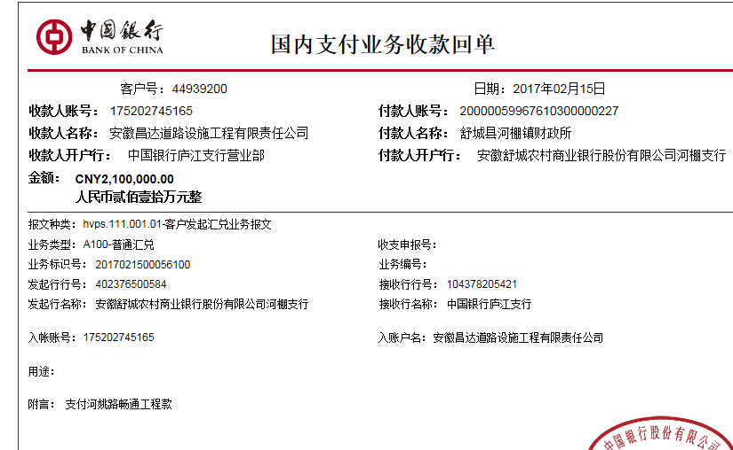
决算金额 |  |  |  |  |  | 竣工日期 |  |  |  |  | ERP编号 |  | 4460
序号 | 工程款到账 |  |  | 开票情况 |  | 成本发票 | 扣管理费 |  | 代扣税金 |  | 其他扣款 |  | 实际支付
 | 日期 | 账户 | 金额 | 日期 | 金额 | 金额 | 比例 | 金额 | 税率 | 金额 | 金额 | 备注 | 户名 | 金额
1 | 2017-02-15 | 中 | 2,100,000.00 | 2017-02-13 | 2,100,000.00 | 1,137,052.00 | 2% | 42,000.00 | 印 | 630.00 | 200,000.00 | 因税 暂扣 | 范育新 | 651,306.65
 |  |  |  |  |  |  |  |  | 增值税及附加 | 5,563.35 | 500.00 | 2017.2.8办理外经证费用500 | 怀宁上锋2.22 | 1,200,000.00
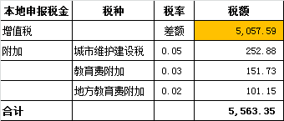

合计 |  | - | 2,100,000.00 | - | 2,100,000.00 | 1,137,052.00 | - | 42,000.00 | - | 6,193.35 | 200,500.00 | - |  | 1,851,306.65 | #REF!
本次支付金额 |  | 小写 | 1,851,306.65 |  | 范育新 | 651,306.65 |  | 支付账号 | 范育新 徽行舒城支行 6228 7909 1700 0105 270 |  |  |  |  |  | 完工证明？
 |  | 大写 | 1851306.65 |  | 材料费 | 1,200,000.00 |  |  | 材料款支付帐号详见委托支付函
申请部门 意见 |  | 1、 | 中标通知书、合同原件已提供 ； |  |  |  |  |  | 2、此次借条已提供 。
项目管理 意见 |  | 何总、朱总已同意支付（附表背面截图）。
财务审核 意见
质安稽查 意见 |  | 是□否□营改增项目，及材料款支付核实：
总经理审批

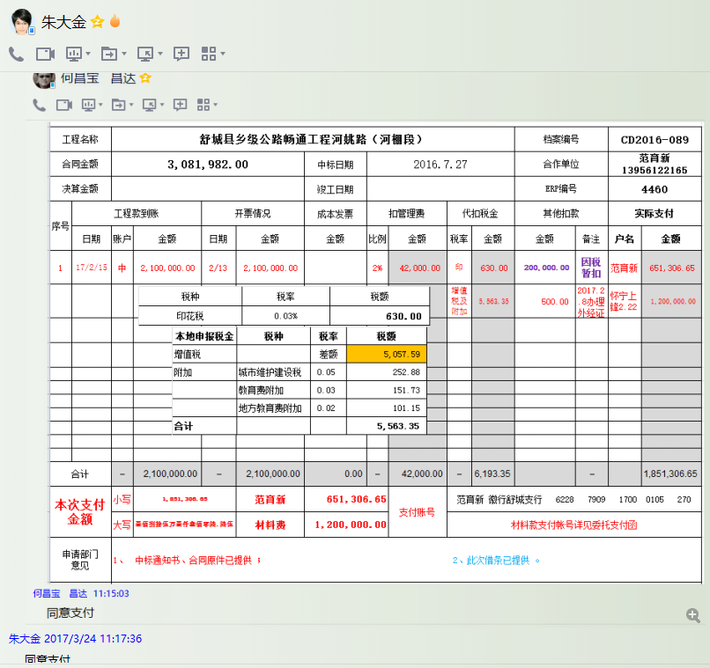

4460- (2)
工程款支付证书 |  |  |  |  |  |  |  |  |  |  |  |  |  |  | 本次
工程名称 |  | 舒城县乡级公路畅通工程河姚路（河棚段） |  |  |  |  |  |  |  |  | 档案编号 |  | CD2016-089
合同金额 |  | 3,081,982.00 |  |  |  | 中标日期 | 2016.7.27 |  |  |  | 合作单位 |  | 范育新13956122165 |  | CD2016-089 | 96 | 4460 | 舒城县乡级公路畅通工程河姚路（河棚段） | 2016.7.27 | 3081982.00 | 凌斌变更 为何昌宝 | 120日历天 | 舒城县 河棚镇 | 范育勇13505641502 | 范育新13956122165 | 中标项目，投资协议原件在庐江 | √ | 中标通知书、合同9.22
决算金额 |  |  |  |  |  | 竣工日期 |  |  |  |  | ERP编号 |  | 4460
序号 | 工程款到账 |  |  | 开票情况 |  | 成本发票 | 扣管理费 |  | 代扣税金 |  | 其他扣款 |  | 实际支付
 | 日期 | 账户 | 金额 | 日期 | 金额 | 金额 | 比例 | 金额 | 税率 | 金额 | 金额 | 备注 | 户名 | 金额
1 | 2017-02-15 | 中 | 2,100,000.00 | 2017-02-13 | 2,100,000.00 | 1,137,052.00 | 2% | 42,000.00 | 印 | 630.00 | 200,000.00 | 因税 暂扣 | 范育新 | 651,306.65
 |  |  |  |  |  |  |  |  | 增值税及附加 | 5,563.35 | 500.00 | 2017.2.8办理外经证费用500 | 怀宁上锋2.22 | 1,200,000.00

2 | 2017.4.7成本发票已提供，申请退第1次暂扣的税金20万，代转材料款19.96万 |  |  |  |  |  |  |  |  |  | -200,000.00 | 退 | 4.7舒城徽钢 | 199,600.00
 |  |  |  |  |  |  |  |  |  |  |  |  | 范育新 | 400.00

合计 |  | - | 2,100,000.00 | - | 2,100,000.00 | 1,137,052.00 | - | 42,000.00 | - | 6,193.35 | 500.00 | - |  | 2,051,306.65 | #REF!
本次支付金额 |  | 小写 | 200,000.00 |  | 范育新 | 400.00 |  | 支付账号 | 范育新 徽行舒城支行 6228 7909 1700 0105 270 |  |  |  |  |  | 完工证明？
 |  | 大写 | 200000 |  | 材料费 | 199,600.00 |  |  | 材料款支付帐号详见委托支付函
申请部门 意见 |  | 1、 | 中标通知书、合同原件已提供 ； |  |  |  |  |  | 2、此次无借条 （上次借条210万）。
项目管理 意见 |  | 何总、朱总已同意支付（附表背面截图）。
财务审核 意见
质安稽查 意见 |  | 是□否□营改增项目，及材料款支付核实：
总经理审批

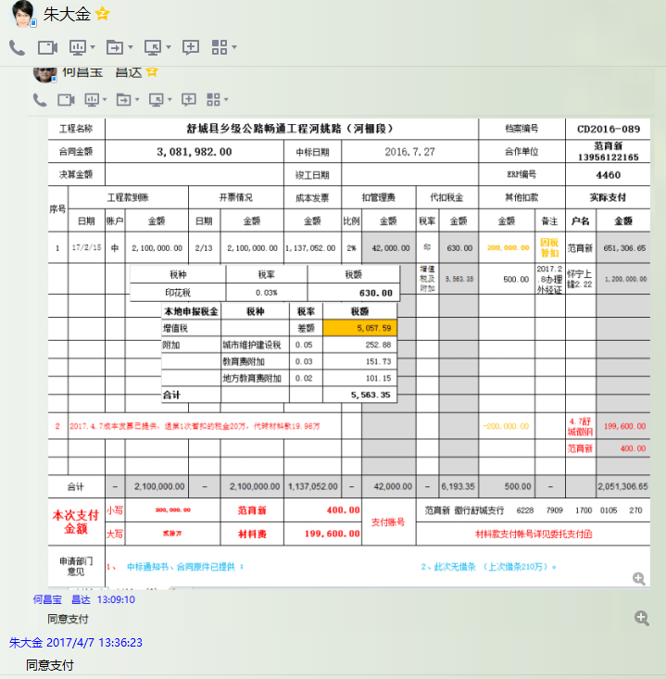

4460- (3)
工程款支付证书 |  |  |  |  |  |  |  |  |  |  |  |  |  |  | 本次
工程名称 |  | 舒城县乡级公路畅通工程河姚路（河棚段） |  |  |  |  |  |  |  |  | 档案编号 |  | CD2016-089
合同金额 |  | 3,081,982.00 |  |  |  | 中标日期 | 2016.7.27 |  |  |  | 合作单位 |  | 范育新13956122165 |  | CD2016-089 | 96 | 4460 | 舒城县乡级公路畅通工程河姚路（河棚段） | 2016.7.27 | 3081982.00 | 凌斌变更 为何昌宝 | 120日历天 | 舒城县 河棚镇 | 范育勇13505641502 | 范育新13956122165 | 中标项目，投资协议原件在庐江 | √ | 中标通知书、合同9.22
决算金额 |  |  |  |  |  | 竣工日期 |  |  |  |  | ERP编号 |  | 4460
序号 | 工程款到账 |  |  | 开票情况 |  | 成本发票 | 扣管理费 |  | 代扣税金 |  | 其他扣款 |  | 实际支付
 | 日期 | 账户 | 金额 | 日期 | 金额 | 金额 | 比例 | 金额 | 税率 | 金额 | 金额 | 备注 | 户名 | 金额
1 | 2017-02-15 | 中 | 2,100,000.00 | 2017-02-13 | 2,100,000.00 | 1,137,052.00 | 2% | 42,000.00 | 印 | 630.00 | 200,000.00 | 因税 暂扣 | 范育新 | 651,306.65
 |  |  |  |  |  |  |  |  | 增值税及附加 | 5,563.35 | 500.00 | 2017.2.8办理外经证费用500 | 怀宁上锋2.22 | 1,200,000.00

2 | 2017.4.7成本发票已提供，申请退第1次暂扣的税金20万，代转材料款19.96万 |  |  |  |  |  |  |  |  |  | -200,000.00 | 退 | 4.7舒城徽钢 | 199,600.00
 |  |  |  |  |  |  |  |  |  |  |  |  | 范育新 | 400.00
 | 本次
3 | 2017-10-13 | 中 | 300,000.00 | 2017-10-12 | 300,000.00 | 1,063,795.00 | 2% | 6,000.00 |  | 0.00 | 650.00 |  | 10.12材 | 163,194.50
 |  |  |  |  |  |  |  |  | 2017.9.27办理外经证费用500 +2016.8.30项目部印章一枚150； 企业所得税暂扣3万。 |  | 30,000.00 | 因税 暂扣 | 范育新 | 100,155.50

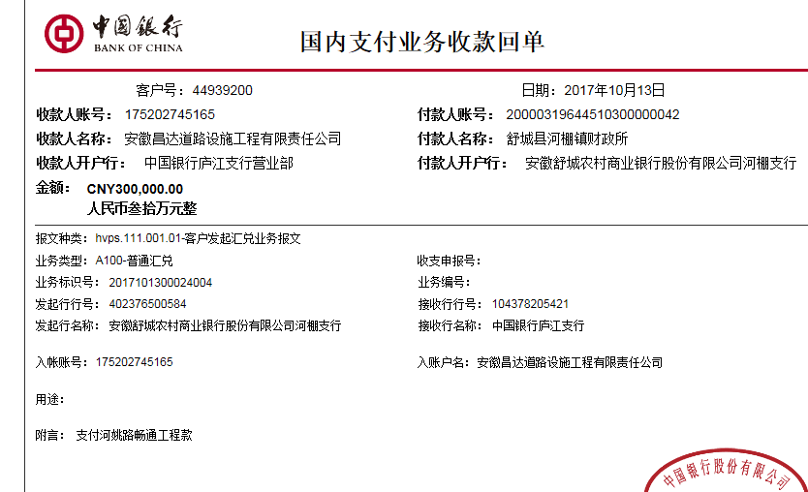

合计 |  | - | 2,400,000.00 | - | 2,400,000.00 | 2,200,847.00 | - | 48,000.00 | - | 6,193.35 | 31,150.00 | - |  | 2,314,656.65 | #REF!
本次支付金额 |  | 小写 | 263,350.00 |  |  | 100,155.50 |  | 支付账号 | 范育新 徽行舒城支行 6217 7550 1700 0084 306 |  |  |  |  |  | 完工证明？
 |  | 大写 |  |  |  | 163,194.50 |  |  | 材料款支付帐号详见委托支付函
申请部门 意见 |  | 1、 | 中标通知书、合同原件已提供 ； |  |  |  |  |  | 2、此次借条已提供 。
项目管理 意见 |  | 何总、朱总已同意支付（附表背面截图）。
财务审核 意见
质安稽查 意见 |  | 是□否□营改增项目，及材料款支付核实： |  |  |  |  |  |  |  |  |  |  |  |  |  |  | 2017.9.27办理外经证费用500+2017.6.14开完我工证及取凌斌证书马兰辉出场费300车400+2016.12.16市局检查何昌宝出场费1000刘吉胜出场费1000车餐450+2016.11.28进度督查何昌宝出场费1000马兰辉出场费300车400+2016.11.24进度督查何昌宝出场费1000马兰辉出场费300车350+2016.11.12约谈何昌宝出场费1000马兰辉出场费300车350+2016.11.9市局检查何昌宝出场费1000马兰辉出场费300车350+2016.10约谈法人出场费3000朱大金出场费1000詹克武出场费1000车800+2016.9.30督查进度马兰辉出场费300车350+2016.9.27督查进度马兰辉出场费300车350+2016.9.20督查进度马兰辉出场费300车350+2016.9.17督查进度马兰辉出场费300车400+2016.9.12检查凌斌出场费1000车1000马兰辉出场费300车400+2016.8.30项目部印章一枚150+2016.8.23检查凌斌出场费1000车1000+2016.8.22约谈朱大金出场费1000马兰辉出场费300车400+2016.8.18督查进度马兰辉出场费300车400+2016.8.2约谈法人出场费3000车300凌斌出场费1000车1000马兰辉出场费300车300
总经理审批 |  |  |  |  |  |  |  | 董事长审批

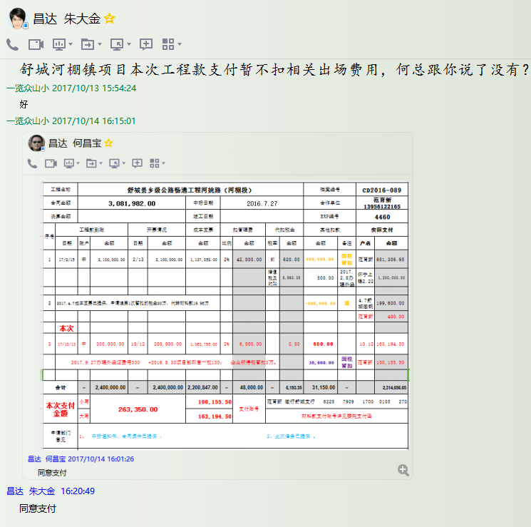

4460- (4)
工程款支付证书 |  |  |  |  |  |  |  |  |  |  |  |  |  |  | 本次
工程名称 |  | 舒城县乡级公路畅通工程河姚路（河棚段） |  |  |  |  |  |  |  |  | 档案编号 |  | CD2016-089
合同金额 |  | 3,081,982.00 |  |  |  | 中标日期 | 2016.7.27 |  |  |  | 合作单位 |  | 范育新13956122165 |  | CD2016-089 | 96 | 4460 | 舒城县乡级公路畅通工程河姚路（河棚段） | 2016.7.27 | 3081982.00 | 凌斌变更 为何昌宝 | 120日历天 | 舒城县 河棚镇 | 范育勇13505641502 | 范育新13956122165 | 中标项目，投资协议原件在庐江 | √ | 中标通知书、合同9.22
决算金额 |  |  |  |  |  | 竣工日期 |  |  |  |  | ERP编号 |  | 4460
序号 | 工程款到账 |  |  | 开票情况 |  | 成本发票 | 扣管理费 |  | 代扣税金 |  | 其他扣款 |  | 实际支付
 | 日期 | 账户 | 金额 | 日期 | 金额 | 金额 | 比例 | 金额 | 税率 | 金额 | 金额 | 备注 | 户名 | 金额
1 | 2017-02-15 | 中 | 2,100,000.00 | 2017-02-13 | 2,100,000.00 | 1,137,052.00 | 2% | 42,000.00 | 印 | 630.00 | 200,000.00 | 因税 暂扣 | 范育新 | 651,306.65
 |  |  |  |  |  |  |  |  | 增值税及附加 | 5,563.35 | 500.00 | 2017.2.8办理外经证费用500 | 怀宁上锋2.22 | 1,200,000.00

2 | 2017.4.7成本发票已提供，申请退第1次暂扣的税金20万，代转材料款19.96万 |  |  |  |  |  |  |  |  |  | -200,000.00 | 退 | 4.7舒城徽钢 | 199,600.00
 |  |  |  |  |  |  |  |  |  |  |  |  | 范育新 | 400.00

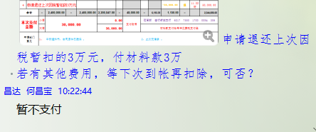
3 | 2017-10-13 | 中 | 300,000.00 | 2017-10-12 | 300,000.00 | 1,063,795.00 | 2% | 6,000.00 |  | 0.00 | 650.00 |  | 10.12材 | 163,194.50
 |  |  |  |  |  |  |  |  | 2017.9.27办理外经证费用500 +2016.8.30项目部印章一枚150； 企业所得税暂扣3万。 |  | 30,000.00 | 因税 暂扣 | 范育新 | 100,155.50
 | 本次
4 | 申请退还上次因税暂扣的3万元 |  |  |  |  |  |  |  |  |  | -30,000.00 | 退 | 11.22材 | 30,000.00

 |  |  |  |  | 2018.12.10诉松费14万多（马兰辉）

 |  |  |  |  |  |  |  |  |  |  |  |  |  |  | 681,982.00

合计 |  | - | 2,400,000.00 | - | 2,400,000.00 | 2,200,847.00 | - | 48,000.00 | - | 6,193.35 | 1,150.00 | - |  | 2,344,656.65 | #REF!
本次支付金额 |  | 小写 | 30,000.00 |  |  | 0.00 |  | 支付账号 | 范育新 徽行舒城支行 6217 7550 1700 0084 306 |  |  |  |  |  | 完工证明？
 |  | 大写 |  |  |  | 30,000.00 |  |  | 材料款支付帐号详见委托支付函
申请部门 意见 |  | 1、 | 中标通知书、合同原件已提供 ； |  |  |  |  |  | 2、此次无借条 。 |  |  |  |  |  | 0
项目管理 意见 |  | 何总、朱总已同意支付（附表背面截图）。
财务审核 意见
质安稽查 意见 |  | 是□否□营改增项目，及材料款支付核实： |  |  |  |  |  |  |  |  |  |  |  |  |  |  | 2017.9.27办理外经证费用500+2017.6.14开完我工证及取凌斌证书马兰辉出场费300车400+2016.12.16市局检查何昌宝出场费1000刘吉胜出场费1000车餐450+2016.11.28进度督查何昌宝出场费1000马兰辉出场费300车400+2016.11.24进度督查何昌宝出场费1000马兰辉出场费300车350+2016.11.12约谈何昌宝出场费1000马兰辉出场费300车350+2016.11.9市局检查何昌宝出场费1000马兰辉出场费300车350+2016.10约谈法人出场费3000朱大金出场费1000詹克武出场费1000车800+2016.9.30督查进度马兰辉出场费300车350+2016.9.27督查进度马兰辉出场费300车350+2016.9.20督查进度马兰辉出场费300车350+2016.9.17督查进度马兰辉出场费300车400+2016.9.12检查凌斌出场费1000车1000马兰辉出场费300车400+2016.8.30项目部印章一枚150+2016.8.23检查凌斌出场费1000车1000+2016.8.22约谈朱大金出场费1000马兰辉出场费300车400+2016.8.18督查进度马兰辉出场费300车400+2016.8.2约谈法人出场费3000车300凌斌出场费1000车1000马兰辉出场费300车300
总经理审批 |  |  |  |  |  |  |  | 董事长审批

